Riesgos
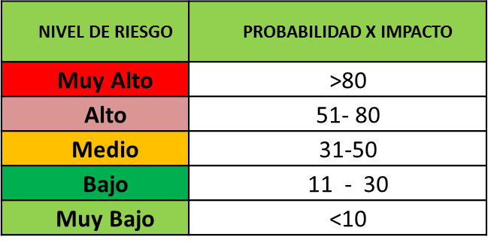
Código del Riesgo | Descripción del Riesgo | Fase Afectada | Causa Raíz | Entregables Afectados | Estimación Probabilidad | Objetivo Afectado | Estimacion Impacto | Criticidad (Probabilidad de impacto) | Nivel de Riesgo
R-001 | Fallos en la integridad de la información y los datos. | Todas | Virus Informaticos, fallos en la integridad de los hardware utilizados para su almacenamiento, fallos electricos. | Todos | 2 | Alcance | 4 | 8 | Bajo
 |  |  |  |  |  | Tiempo | 2 | 4
 |  |  |  |  |  | Costo | 2 | 4
 |  |  |  |  |  | Calidad | 1 | 2
 |  |  |  |  |  | Total de probabilidad x impacto |  | 18
R-002 | Falta de planificación y seguimiento en la gestión de proyectos. | Planificacion | No se han realizado las planificaciones adecuadas o suficientes. | Plan de Proyecto | 3 | Alcance | 1 | 3 | Bajo
 |  |  |  |  |  | Tiempo | 2 | 6
 |  |  |  |  |  | Costo | 1 | 3
 |  |  |  |  |  | Calidad | 2 | 6
 |  |  |  |  |  | Total de probabilidad x impacto |  | 18
R-003 | Modificación Cronograma de Actividades | Codificación | Actividadesno contempladas, adición de nuevas actividades, complejidad no estimada en el desarrollo de las actividades, retrasos inesperados | Software, Plan de Proyecto | 3 | Alcance | 3 | 9 | Medio
 |  |  |  |  |  | Tiempo | 4 | 12
 |  |  |  |  |  | Costo | 4 | 12
 |  |  |  |  |  | Calidad | 3 | 9
 |  |  |  |  |  | Total de probabilidad x impacto |  | 42
R-004 | Presentacion de defectos en ambiente produccion. | Entrega | Hallazgo de defectos que no se detectaron previamente o que no se presentaron en el ambiente de pruebas. | Software | 3 | Alcance | 5 | 15 | Alto
 |  |  |  |  |  | Tiempo | 5 | 15
 |  |  |  |  |  | Costo | 5 | 15
 |  |  |  |  |  | Calidad | 5 | 15
 |  |  |  |  |  | Total de probabilidad x impacto |  | 60

